Накладная-№3
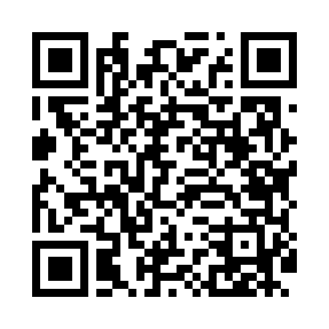
Номер товарно-транспортной накладной: |  |  | Торговый представитель: Amriyev Muhammad
Поставщик: Toshkent falcon fly 2 |  |  | Телефон торгового представителя: +998972880505
Дата отгрузки: 04.12.2025 |  |  | Контрагент: """" Klient
Дата консигнации: |  |  | Адрес:
Доставщик: |  |  | Телефон:
Телефон доставщика:
Время заказа: 04.12.2025 14:52:07
№ | Штрих-код | Название товаров (работ,услуг) | Количество | Количество в кейсе | Цена | Сумма
 |  |  | 4 |  |  | 10.3
1 | None | Шторы (занавески) для ванных комнат из пластм ассы 180*180 sm XP-3-4 | 1 | 1 шт. | 3.20 | 3.20
2 | None | Шторы (занавески) для ванных комнат из пластм ассы 180*180 sm XP-3-2 | 1 | 1 шт. | 3.20 | 3.20
3 | 6935201010821 | Шторы (занавески) для ванных комнат из пластм ассы 180 x 180 sm XP-3-7 | 1 | 1 шт. | 1.90 | 1.90
4 | 6996202400868 | Шторы (занавески) для ванных комнат из пластм ассы 180 x 180 sm XP-3-6 | 1 | 1 шт. | 2 | 2
Итого: 10.3$|->UZS: 128,750.00

